1. รวม
โครงการภายใต้เป้าหมายแผนแม่บทย่อย: 050103 สินค้าท่องเที่ยวเชิงสร้างสรรค์และวัฒนธรรมได้รับการขึ้นทะเบียนทรัพย์สินทางปัญญาเพิ่มขึ้น
กรุณา Log in เข้าระบบ eMENSCR ก่อนดำเนินการ Click ที่ link โครงการนั้น ๆ
หมายเหตุ : หากไม่ Login จะไม่สามารถดูรายละเอียดโครงการได้
โครงการที่ปรากฎเป็นโครงการที่ผ่านการอนุมัติจากผู้บริหาร (M7) ของหน่วยงานเท่านั้น (ข้อมูล ณ เดือนมิถุนายน 2566)

ชื่อโครงการ / การดำเนินงาน | ปีงบประมาณ | วันที่เริ่มต้นโครงการ | วันที่สิ้นสุดโครงการ | หน่วยงานระดับกองหรือเทียบเท่า | หน่วยงานระดับกรมหรือเทียบเท่า | หน่วยงานระดับกระทรวงหรือเทียบเท่า | ประเภทโครงการ | องค์ประกอบ | ปัจจัย
โครงการพัฒนาทักษะการทำงานในศตวรรษที่ ๒๑ : Cross-cultural Integration 2020 | 2563 | ตุลาคม 2562 | กันยายน 2563 | คณะศิลปศาสตร์ | มหาวิทยาลัยเทคโนโลยีราชมงคลสุวรรณภูมิ | กระทรวงการอุดมศึกษา วิทยาศาสตร์ วิจัยและนวัตกรรม |  | 050103V02 | 050103V02F04
พัฒนายกระดับคุณภาพอาหารและคุณภาพชีวิต เพื่อนครแห่งการท่องเที่ยวด้านอาหารเชิงสร้างสรรค์ภูเก็ต (Phuket City of Gastronomy) | 2563 | ตุลาคม 2562 | กันยายน 2563 | สำนักงานสาธารณสุขจังหวัดภูเก็ต | สำนักงานปลัดกระทรวงสาธารณสุข | กระทรวงสาธารณสุข |  | 050103V02 | 050103V02F03
โครงการคุ้มครองภูมิปัญญาการแพทย์แผนไทยของชาติ/ทั่วไป/ส่วนบุคคล/ชุมชน/นิติบุคคล | 2563 | ตุลาคม 2562 | กันยายน 2563 | กองคุ้มครองและส่งเสริมภูมิปัญญาการแพทย์แผนไทยและแพทย์พื้นบ้านไทย | กรมการแพทย์แผนไทยและการแพทย์ทางเลือก | กระทรวงสาธารณสุข |  | 050103V03 | 050103V03F01
โครงการขับเคลื่อนการดำเนินงานเพื่อคุ้มครองและส่งเสริมภูมิปัญญาการแพทย์แผนไทย ปีงบประมาณ 2563 | 2563 | ตุลาคม 2562 | กันยายน 2563 | กองคุ้มครองและส่งเสริมภูมิปัญญาการแพทย์แผนไทยและแพทย์พื้นบ้านไทย | กรมการแพทย์แผนไทยและการแพทย์ทางเลือก | กระทรวงสาธารณสุข |  | 050103V01 | 050103V01F02
โครงการพัฒนาและส่งเสริมให้เกิดการเข้าถึงและใช้ประโยชน์ จากภูมิปัญญาการแพทย์แผนไทย | 2563 | ตุลาคม 2562 | กันยายน 2563 | กองคุ้มครองและส่งเสริมภูมิปัญญาการแพทย์แผนไทยและแพทย์พื้นบ้านไทย | กรมการแพทย์แผนไทยและการแพทย์ทางเลือก | กระทรวงสาธารณสุข |  | 050103V01 | 050103V01F02
พัฒนาต่อยอดสินค้าท่องเที่ยวเชิงสร้างสรรค์และวัฒนธรรมด้วยทรัพย์สินทางปัญญา | 2564 | ตุลาคม 2563 | กันยายน 2564 | สำนักบริหารจัดการทรัพย์สินทางปัญญา | กรมทรัพย์สินทางปัญญา | กระทรวงพาณิชย์ |  | 050103V02 | 050103V02F02
พัฒนาต่อยอดสินค้าท่องเที่ยวเชิงสร้างสรรค์และวัฒนธรรมด้วยทรัพย์สินทางปัญญา | 2565 | ตุลาคม 2564 | กันยายน 2565 | กองส่งเสริมการพัฒนาทรัพย์สินทางปัญญา | กรมทรัพย์สินทางปัญญา | กระทรวงพาณิชย์ |  | 050103V03 | 050103V03F01
พัฒนาโครงสร้างพื้นฐานเพื่อการท่องเที่ยว กิจกกรมติดตั้งไฟฟ้าแสงสว่างและอุปกรณ์อำนวยความปลอดภัย ตำบลพุขาม ตำบลสระประดู่ ตำบลซับสมอทอด ตำบลบึงสามพัน ตำบลหนองแจง อำเภอบึงสามพัน จังหวัดเพชรบูรณ์ ทล.21 ตอนศรีเทพ-ซับสมอทอด-หนองไผ่-นาเฉลียง ระหว่าง กม.113+900 - กม.164+050 | 2565 | ธันวาคม 2564 | มีนาคม 2565 | แขวงทางหลวงเพชรบูรณ์ที่ 2 (บึงสามพัน) | กรมทางหลวง | กระทรวงคมนาคม |  | 050103V04 | 050103V04F03
โครงการยกระดับขีดความสามารถการท่องเที่ยว และผลิตภัณฑ์ไหมนครชัยบุรินทร์ กิจกรรมหลัก นวัตกรรมการผลิตผ้าไหมครบวงจร กิจกรรมย่อย การเผยแพร่นวัตกรรมกระบวนการผลิตผ้าไหมนครชัยบุรินทร์ | 2565 | ตุลาคม 2564 | กันยายน 2565 | คณะวิศวกรรมศาสตร์และสถาปัตยกรรมศาสตร์ | มหาวิทยาลัยเทคโนโลยีราชมงคลอีสาน | กระทรวงการอุดมศึกษา วิทยาศาสตร์ วิจัยและนวัตกรรม |  | 050103V02 | 050103V02F01
โครงการ การพัฒนาการจัดการโลจิสติกส์และซัพพลายเชน “เครื่องปั้นดินเผา” ต่อการส่งเสริมอัตลักษณ์และสินค้าเชิงวัฒนธรรมวิถีชีวิตชุมชนบ้านด้านเกวียน ยกระดับศักยภาพเศรษฐกิจและการท่องเที่ยว ตำบลด่านเกวียน อำเภอโชคชัย จังหวัดนครราชสีมา | 2566 | ตุลาคม 2565 | กันยายน 2566 | สำนักงานอธิการบดี | มหาวิทยาลัยราชภัฏนครราชสีมา | กระทรวงการอุดมศึกษา วิทยาศาสตร์ วิจัยและนวัตกรรม | ข้อเสนอโครงการสำคัญ 2566 ที่ผ่านเข้ารอบ | 050103V02 | 050103V02F04
พัฒนาสินค้าของที่ระลึกและผลิตภัณฑ์ของฝากการท่องเที่ยวเชิงโหยหาอดีต “เลย...มาโดน” : รื้อฟื้น คืนวิถีวัฒนธรรมเชิงสร้างสรรค์สู่การขึ้นทะเบียนทรัพย์สินทางปัญญา | 2566 | ตุลาคม 2565 | กันยายน 2566 | กองนโยบายและแผน | มหาวิทยาลัยราชภัฏเลย | กระทรวงการอุดมศึกษา วิทยาศาสตร์ วิจัยและนวัตกรรม | ข้อเสนอโครงการสำคัญ 2566 ที่ผ่านเข้ารอบ | 050103V01 | 050103V01F02
การพัฒนาผลิตภัณฑ์ภูมิปัญญาท้องถิ่นบนเส้นทางท่องเที่ยวเชิงพุทธของชาวไทเลย | 2566 | ตุลาคม 2565 | กันยายน 2566 | กองนโยบายและแผน | มหาวิทยาลัยราชภัฏเลย | กระทรวงการอุดมศึกษา วิทยาศาสตร์ วิจัยและนวัตกรรม | ข้อเสนอโครงการสำคัญ 2566 ที่ผ่านเข้ารอบ | 050103V01 | 050103V01F02
 |  |  |  |  |  |  |  | 050103V04 | 050103F0404

3.Pivot VC
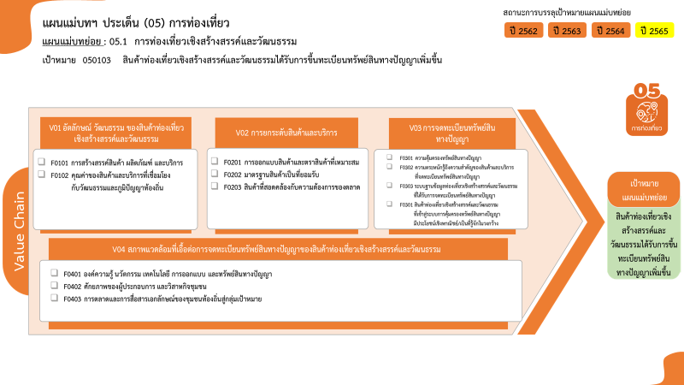
จำนวนโครงการ / การดำเนินงาน | ปีงบประมาณ
 | 2563 | 2564 | 2565 | รวมจำนวนโครงการทั้งหมด
050103V01 | 2 |  |  | 4
050103V01F02 | 2 |  |  | 4
050103V02 | 2 | 1 | 1 | 5
050103V02F01 |  |  | 1 | 1
050103V02F02 |  | 1 |  | 1
050103V02F03 | 1 |  |  | 1
2 โครงการ
050103V02F04 | 1 |  |  | 2
0 โครงการ
2 โครงการ
050103V03 | 1 |  | 1 | 2
1 โครงการ
0 โครงการ
050103V03F01 | 1 |  | 1 | 2
4 โครงการ
2 โครงการ
0 โครงการ
050103V04 |  |  | 1 | 1
050103V04F03 |  |  | 1 | 1
1 โครงการ
รวมจำนวนโครงการทั้งหมด | 5 | 1 | 3 | 12

0 โครงการ
0 โครงการ
0 โครงการ
รวมทั้งสิ้น 12 โครงการ

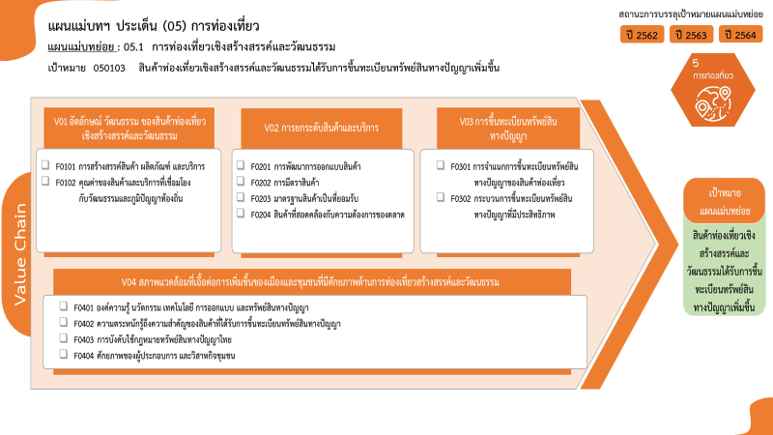

0 โครงการ
4 โครงการ
1 โครงการ
1 โครงการ
1 โครงการ
2 โครงการ
2 โครงการ
0 โครงการ
1 โครงการ
0 โครงการ
0 โครงการ
0 โครงการ
รวมทั้งสิ้น 12 โครงการ

